关系图
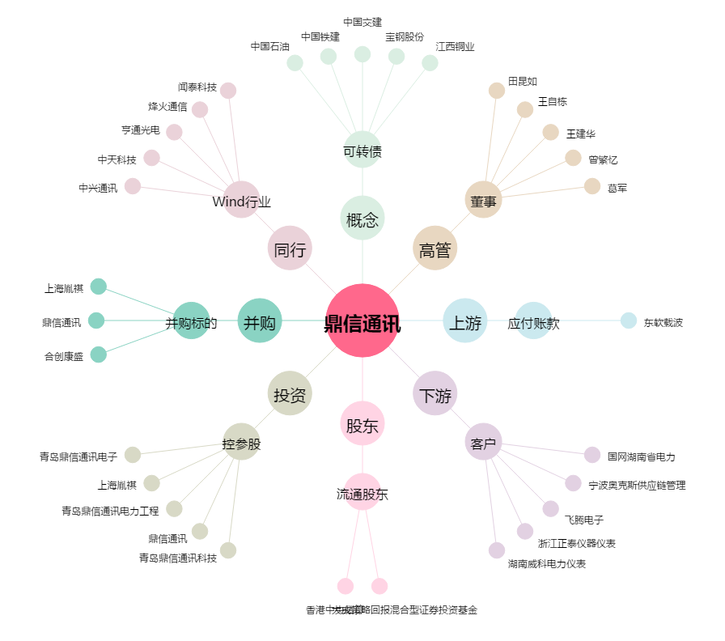
鼎信通讯[603421.SH] - 关系概览图

